채점_결과
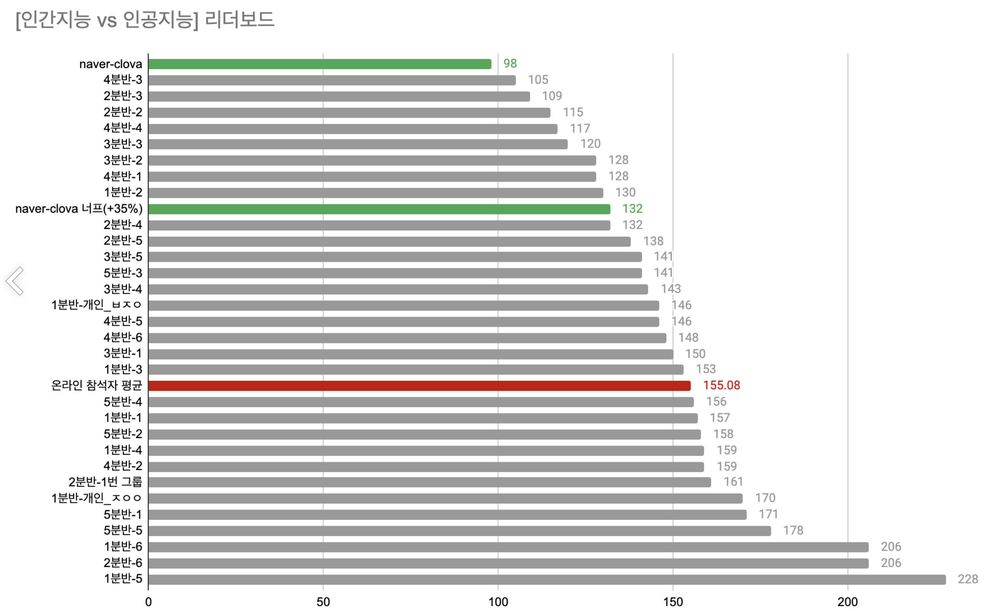
분반 | 점수 | 가산점 | 총점
1분반 1팀 | 27 |  | 27
1분반 2팀 | 49 | 1 | 50
1분반 3팀 | 34 |  | 34
1분반 4팀 | 39 |  | 39
1분반 5팀 | 29 |  | 29
2분반 1팀 | 43 |  | 43
2분반 2팀 | 26 | 1 | 27
2분반 3팀 | 43 | 1 | 44
2분반 4팀 | 17 |  | 17
2분반 5팀 | 21 |  | 21
2분반 6팀 | 33 |  | 33
3분반 1팀 | 35 |  | 35
3분반 2팀 | 36 | 1 | 37
3분반 3팀 | 52 | 1 | 53
3분반 4팀 | 38 |  | 38
3분반 5팀 | 35 |  | 35
4분반 1팀 | 43 | 1 | 44
4분반 2팀 | 13 |  | 13
4분반 3팀 | 25 | 1 | 26
4분반 4팀 | 10 | 1 | 11
4분반 5팀 | 26 |  | 26
4분반 6팀 | 36 |  | 36
5분반 1팀 | 0 |  | 0
5분반 2팀 | 29 |  | 29
5분반 3팀 | 44 |  | 44
5분반 4팀 | 28 |  | 28
5분반 5팀 | 46 |  | 46

